Auswertung
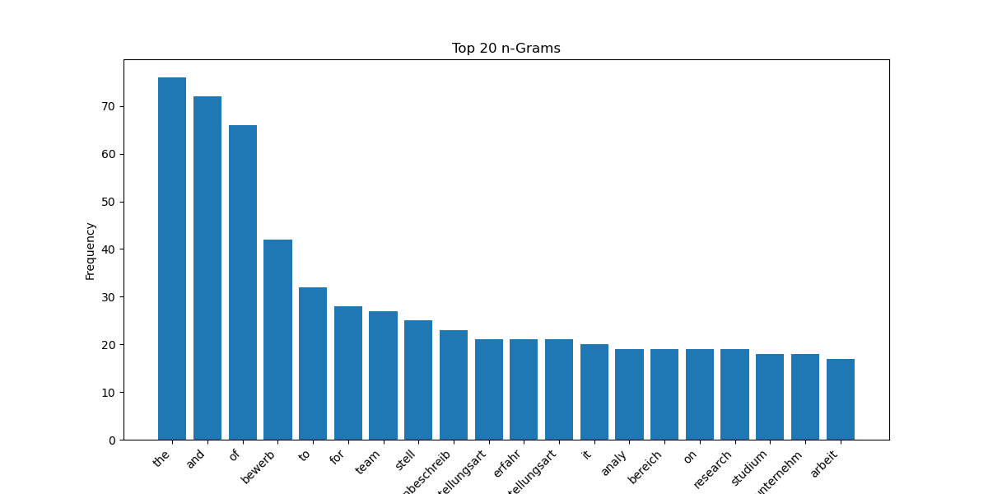

tfidf | n-Gramm

